zip标准与协议
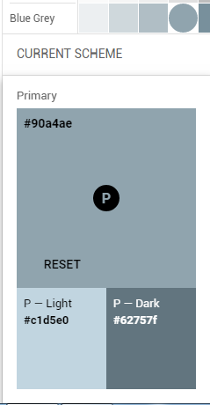

ZIP file format

压缩的文件内容源数据
文件头标识，值固定(0x04034b50) |  | 解压文件所需 pkware最低 版本 | 通用位标记
压缩方法 | 文件最后修改时间 | 文件最后修改日期 | 说明采用的算法。
 | 压缩后的大小。 |  | 非压缩的大小。
 | 文件名长度（n） | 扩展区长度(m) | 文件名
...(n字节)
扩展区(m字节)
file data

本地header标记 |  | CRC-32
压缩后大小 |  | 非压缩的大小

压缩的目录源数据
核心目录文件header标识=（0x02014b50） |  | 压缩所用的pkware版本 | 解压所需pkware的最低版本
通用位标记 | 压缩方法 | 文件最后修改时间 | 文件最后修改日期
CRC-32算法 |  | 压缩后大小
未压缩的大小 |  | 文件名长度(n) | 扩展域长度(m)
文件注释长度(k) | 文件开始位置的磁盘编号 | 内部文件属性 | 外部文件属性
 | 本地文件header的相对位移 |  | 目录文件名
...(n字节)
扩展域(m字节)
文件注释内容(k字节)

目录结束标识结构
核心目录结束标记（0x06054b50） |  | 当前磁盘编号 | 核心目录开始位置的磁盘编号
该磁盘上所记录的核心目录数量 | 核心目录结构总数 | 核心目录的大小
核心目录开始位置相对于archive开始的位移 |  | 注释长度（n） | 注释内容...
...(n字节)

APK包文件
resource.arsc
Package contents
APK File
x86_64
/layout
/xml
classes.dex
resources.arsc
/META_INF
/lib
MANIFEST.MF
CERT.RSA
CERT.SF
armeabi
armeabi-v7a
arm64-v8a
x86_64
/assets
/drawable
/res
AndroidManifest.xml

Dex 文件
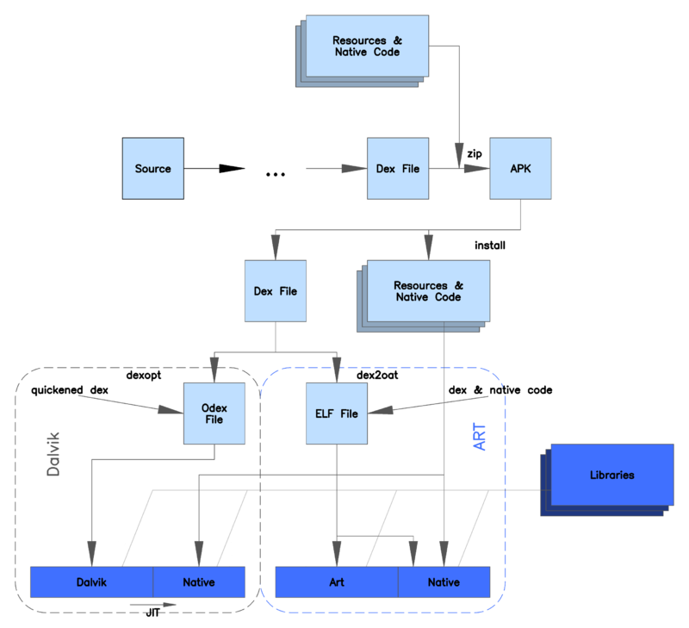

加载机制
DLBasePluginFragmentActivity
DLBasePluginFragmentActivity
DLBasePluginFragmentActivity
DLBasePluginFragmentActivity
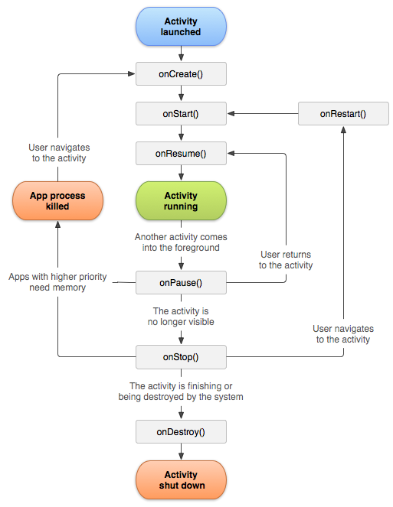

BaseProxyFragmentActivity

ClassLoader
DL框架

插件
APK文件

AssetManager

BootClassLoader 是系统启动时创建的，一般不需要用到。
PathClassLoader 是应用启动时创建的，只能加载内部dex。
DexClassLoader 可以加载外部的dex

插件管理平台
 | 请求接口数据 |  | Android 项目 |  | 插件信息 |  | 插件包（插件apk文件）信息 |  | 插件下载

HostEventBus
PluginLoadEvent
PluginPkgDownEvent

应用名 | 项目名 | 包名 | 主版本 | appId | 插件数 | 创建时间 | 发布时间 | 修改时间 | 下载主机地址 | 发布状态 | 查看插件信息 | 发布操作
我去投注站 | didi-android | com.woqutz.didi | 1.4.8 | 113 | 2 | 2015-11-05 10:16:19 | 2017-12-20 16:16:22 | 2017-12-20 16:16:22 | http://file-daily.qudapiao.cn | 发布正常

插件名 | 插件标识 | 创建时间 | 当前最新版本 | 当前默认版本 | 插件上一个版本 | 微核心版本 | 最低os | 最低微核心 | 插件类型 | 加载顺序 | 查看插件包信息 | 打包操作
主页 | Main | 2015-11-05 10:16:54 | 1.4.36 | 1.4.36 | 1.4.36 | 1.4.8 | 8 | 1.1.1 | 插件 | 1

插件路径 | 是否可更新 | 包文件md5值 | 插件包版本 | 创建时间 | 发布时间 | 修改时间 | 发布状态 | svn版本 | 发布策略 | 插件大小(M) | uriConfigPath | uriConfigMd5 | 是否显示 | 更新说明 | 查看补丁信息 | 添加渠道插件包配置 | 插件发布操作
/mfs/ShareFile/res/plugindown/113/Main/plugin/1.4.36.apk | TRUE | 5433740aafd67fe9841ec08f507206e3 | 1.4.36 | 2017-12-29 13:45:50 | 2017-12-29 13:46:16 | 2017-12-29 13:46:16 | 已发布 | 163453 | 插件更新 | 8.85 | /mfs/ShareFile/res/plugindown/113/Main/uriconfig/1.4.36.properties | 09fd7af258edfa5d21964b11998e2e40 | 不显示

打包机制
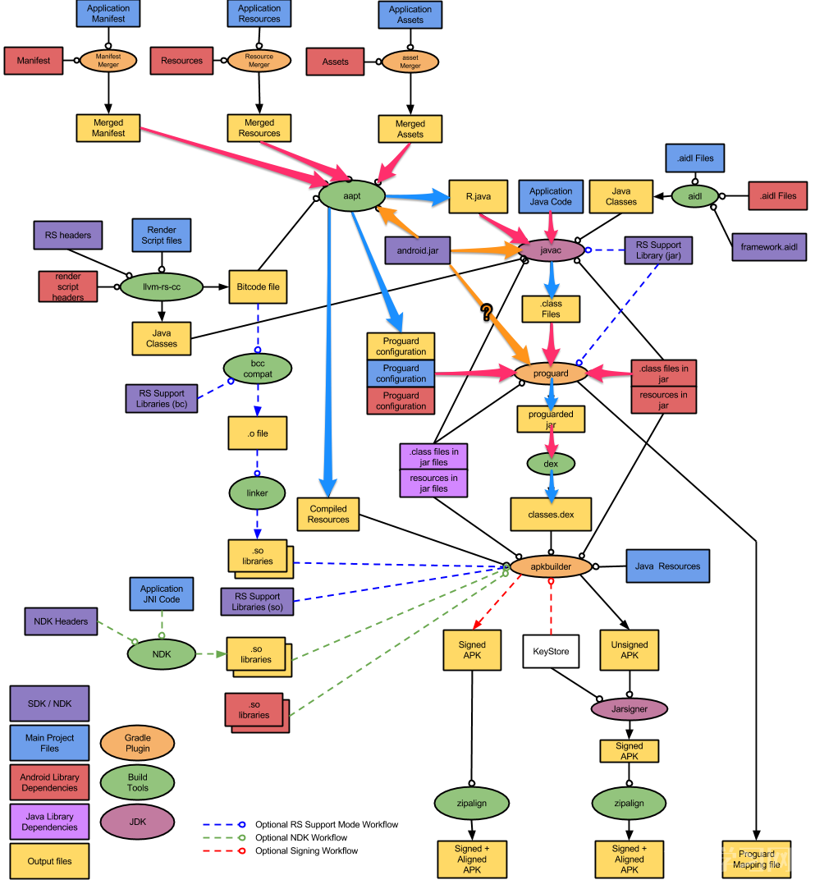

 | aapt | /frameworks/base/tools/aapt

宿主项目打包

插件项目打包

Replugin
replugin-plugin-gradle | Gradle插件，由插件负责引入，主要负责在插件的编译期中：配置插件打包相关信息；动态替换插件工程中的继承基类，如下，修改Activity的继承、Provider的重定向等
replugin-plugin-library | Java工程，由插件端负责引入，主要提供通过“Java反射”来调用主程序中RePlugin Host Library的相关接口，并提供“双向通信”的能力，以及各种基类Activity等
replugin-host-gradle | 主要负责在主程序的编译期中生产各类文件
replugin-host-library | Java工程，由主程序负责引入，是RePlugin的核心工程，负责初始化、加载、启动、管理插件等

classLoader
 | 宿主的ClassLoader | RePluginClassLoader，宿主的ClassLoader，继承 PathClassLoader

 | 插件的ClassLoader | PluginDexClassLoader，继承DexClassLoader，构造时持有了宿主的ClassLoader，从宿主ClassLoader中反射获取loadClass方法，当自己的loadClass方法找不到类时，从宿主Loader中加载

创建和Hook
 | RePluginCallbacks
 | PatchClassLoaderUtils

启动 Activity 流程 | 开启插件Activity的大致流程为： 插件Activity -> Replugin.startActivity -> 解析出插件Activity对应的pluginName -> 挑选坑位Activity替换 ->调用系统startActivity方法 -> AMS回调执行坑位Activity类加载（Instrumentation#newActivity） ->加载并初始化目标插件资源、上下文、类加载器(首次) ->Hook掉ClassLoader的类加载中恢复为插件Activity -> 插件Activity启动，并拥有完整生命周期。 | 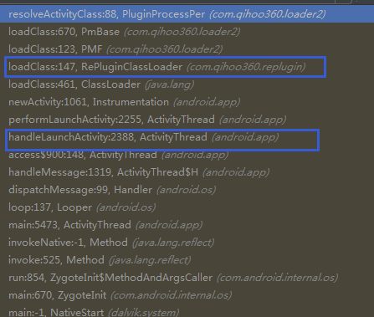

Replugin.startActivity
PluginProcessPer#resolveActivityClass
RePluginClassLoader.loadClass
启动 Activity，替换坑位

分析文章 | https://blog.csdn.net/hellogmm

Android应用程序资源管理器（Asset Manager）的创建过程分析 | http://blog.51cto.com/shyluo/1229260

Activity对应一个ComtextImpl

插件中组件的Context如何与插件的资源绑定 | https://blog.csdn.net/degwei/article/details/79043165
 | PluginActivity#attachBaseContext->PluginContext

资料 | https://www.jianshu.com/p/353514d315a7

